表紙・改定履歴
Webダイレクト販売

画面設計書
本人確認書類の提出方法の選択画面
G0131

© 2020 Sasuke Financial Lab Inc.

変 更 記 録
版数 REV. | 作成更新日 | 変 更 内 容 | 担 当
01 | 2020-08-19 | 初版 | 須永
02 | 2020-09-02 | 仕様修正 ・dアカウントログイン済みで本人確認が取れていない申込者の場合はdアカウントでの確認ボタンを非表示にする旨を記載 ・複数同時申込時の本人確認書類の処理方法を記載 ・マイナンバーが記載された書類のアップロードをしないよう注意喚起を補足表示に追加 | 須永

画面レイアウト
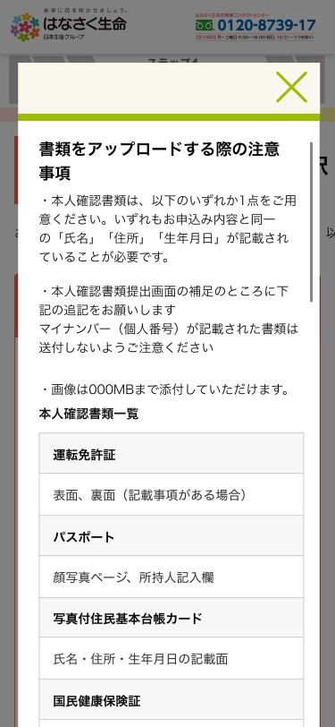
画面レイアウト | システム | 画面名 | 画面ID
 | Webダイレクト販売 | 本人確認書類の提出方法の選択画面 | G0131

A
2
3
4
5
6

1

7

B
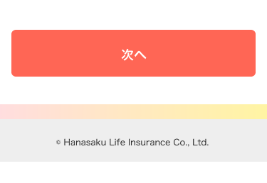
 |  |  |  | ※dアカウントでの本人確認認証後
 |  |  |  | (個人情報入力確認画面ですでに本人確認できている場合も、
 |  |  |  | 下記画面を表示)
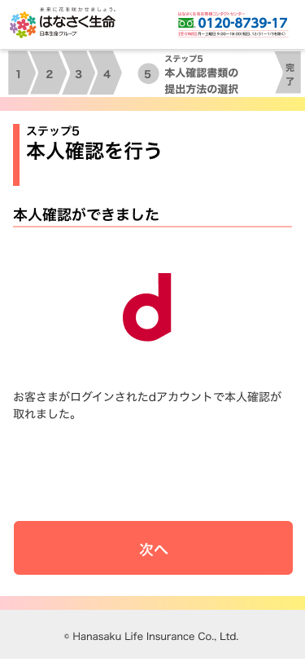

1

メッセージ一覧
メッセージ一覧 |  | システム | 画面名 | 画面ID
 |  | Webダイレクト販売 | 本人確認書類の提出方法の選択画面 | G0131
No | メッセージID | メッセージ内容

1
2
3
4
5
pending
6
7
8
9
10
11
12
13
14
15
16
17
18
19
20
21
22
23
24
25
26
27

